Sheet1
P5: VP Verification (การตรวจสอบความน่าเชื่อถือของเอกสาร)

Holder |  | Digital Wallet | Verifier | Trust Registry | Schema Registry | VC Status Registry | DID Resolver | Audit Trail

 |  | 1. เริ่มกระบวนการ



 |  | 2. ส่งเอกสารสำแดง (VP) พร้อมหลักฐานการ ครอบครอง กุญแจ (PoP)



 |  |  | 3.รับเอกสารสำแดง (VP) และเริ่มกระบวนการ ตรวจสอบ

 |  |  | 4. ร้องขอกุญแจสาธารณะ ของผู้ออกเอกสาร (Issuer)

 |  |  |  |  |  |  | 5. ค้นหาและคืนค่ากุญแจ สาธารณะของ Issuer ผ่าน DID Document

 |  |  | 6. ยืนยันความถูกต้องลาย มือชื่อของผู้ออกเอกสาร (Issuer)

 |  |  |  | 7. ตรวจสอบสถานะความ น่าเชื่อถือของ ผู้ออกเอกสาร (Issuer)

 |  |  | 8. ยืนยันความน่าเชื่อถือ ของผู้ออกเอกสาร (Issuer)

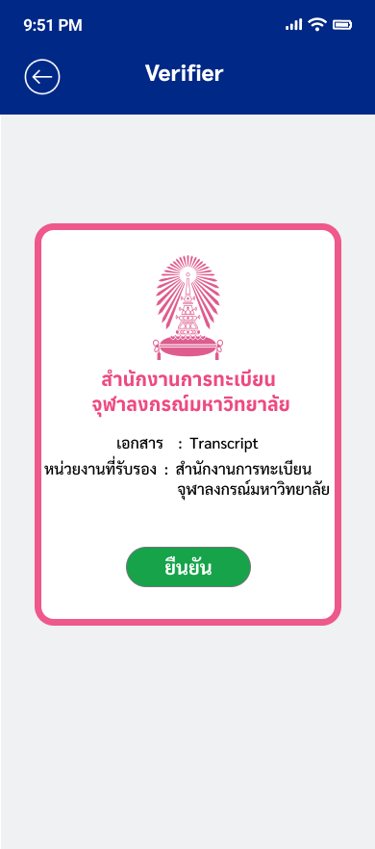

 |  |  |  |  | 9. ดึงรายละเอียด แม่แบบโครงสร้าง ของเอกสาร

 |  |  | 10. ยืนยันความถูกต้อง ของแม่แบบโครงสร้างของ เอกสาร

 |  |  |  |  |  | 11. ตรวจสอบสถานะของเอกสาร

 |  |  | 12. ยืนยันว่าสถานะของ เอกสารไม่ถูกระงับ และไม่ถูกเพิกถอน

 |  |  | 13. ตรวจสอบ PoP เพื่อพิสูจน์ว่าเอกสารมา จาก เครื่องของ Holderจริง

 |  |  | 14. ตรวจสอบสำเร็จครบถ้วน

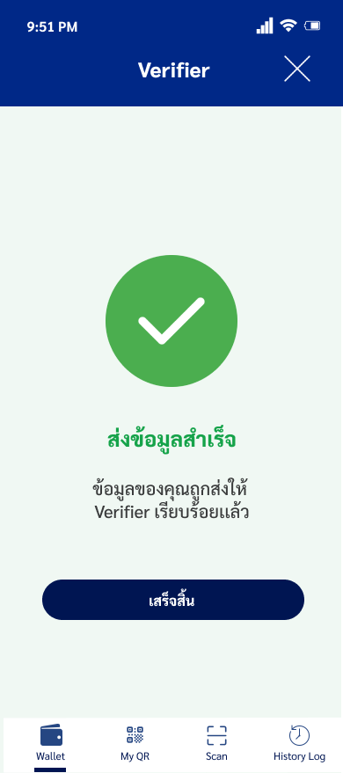

 |  |  |  |  |  |  |  | 15. บันทึกประวัติ การตรวจสอบสำเร็จ

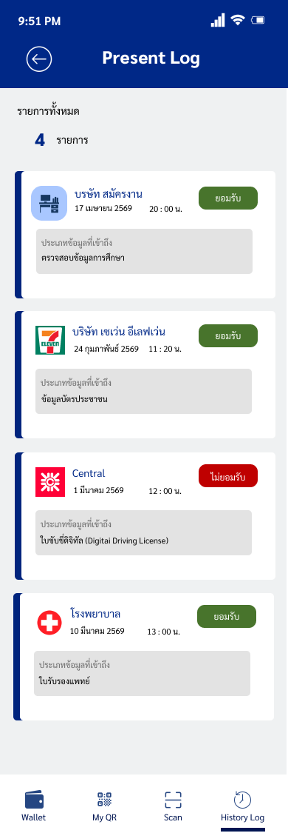

 |  |  | 16. แจ้งผลกับไปยัง Digital Wallet

 |  |  | 17. รับแจ้ง และ แสดงผลการตรวจสอบ

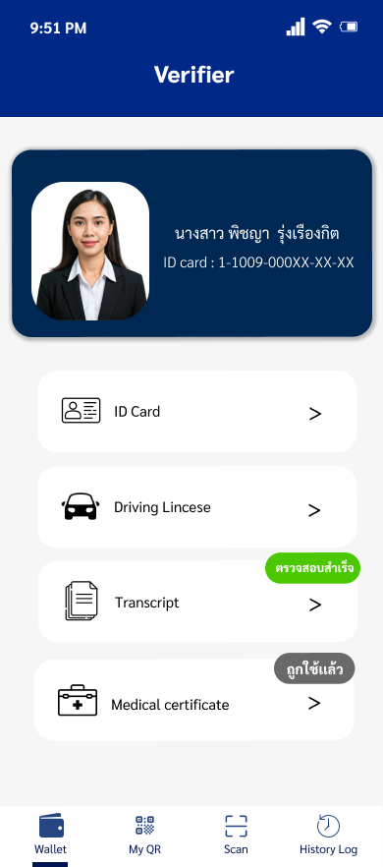

 | 18. รับทราบผลการ ตรวจสอบ

 | 19. สิ้นสุดกระบวนการ

